4.7-4.8
4.7. Темы и результаты опросов потребителей, проводимых сетевой организацией для выявления мнения потребителей о качестве обслуживания, в рамках исполнения Единых стандартов качества обслуживания сетевыми организациями потребителей услуг сетевых организаций.

Одним из направлений деятельности ПАО «Надеждинский металлургический завод» является повышение качества обслуживания клиентов. Мы стремимся создать максимально комфортные условия и предоставлять своим клиентам полный сервис, а потому нам важно знать Ваше мнение о нашей работе. Для этого ПАО «Надеждинский металлургический завод» проводит опрос потребителей с целью выявления мнений потребителей о качестве обслуживания потребителей в части передачи электрической энергии (мощности) и технологического присоединения к сетям.

Лицо, заполнившее анкету
o Физическое лицо – 1 потребитель
o Юридическое лицо – 9 потребителей
o Индивидуальный предприниматель – 0 потребителей

Наиболее удобный способ взаимодействия со специалистами ПАО «Надеждинский металлургический завод»
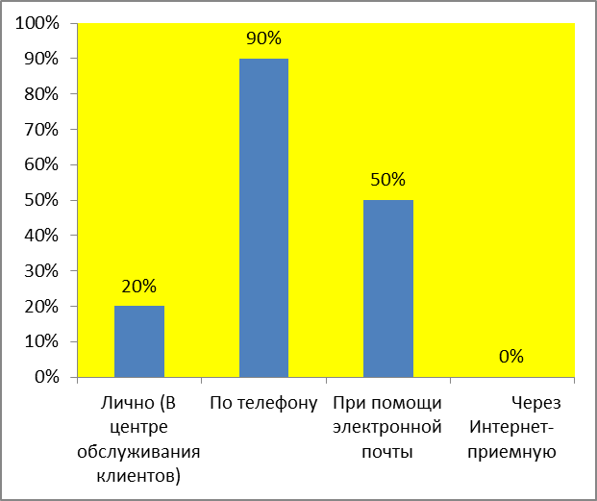

Результативность обслуживания по 5-бальной шкале (1-неудовлетворительная оценка, 5-отличная оценка):

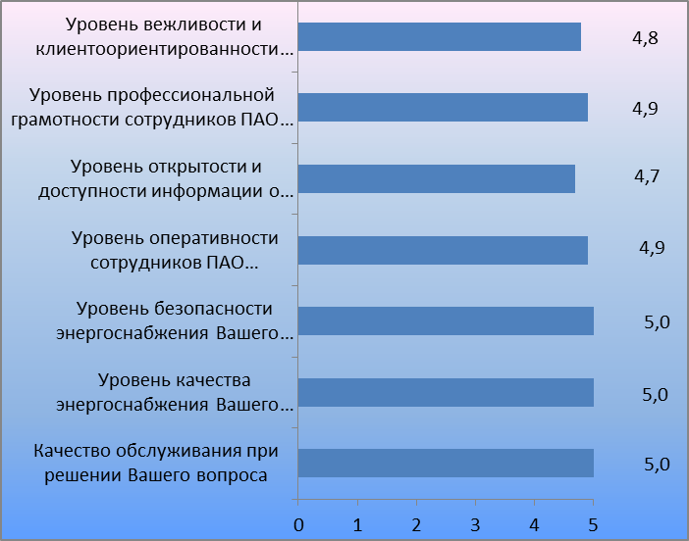

4.8. Мероприятия, выполняемые сетевой организацией в целях повышения качества обслуживания потребителей

- Консультации по вопросам технологического присоединения, а также по иным вопросам, связанным с присоединением к электрическим сетям ПАО «Надеждинский металлургический завод» при очном обслуживании и по телефону;

- Организация процесса заключения договоров с контрагентами для урегулирования имущественных отношений при ликвидации/ переустройстве сетей ПАО «Надеждинский металлургический завод»

- Организация процесса ведения и исполнения договоров с контрагентами по урегулированию имущественных отношений при ликвидации/ переустройстве сетей ПАО «Надеждинский металлургический завод»

- Своевременное оформление документов по договорам о технологическом присоединении и переустройства электросетевых объектов.

